战场界面规则
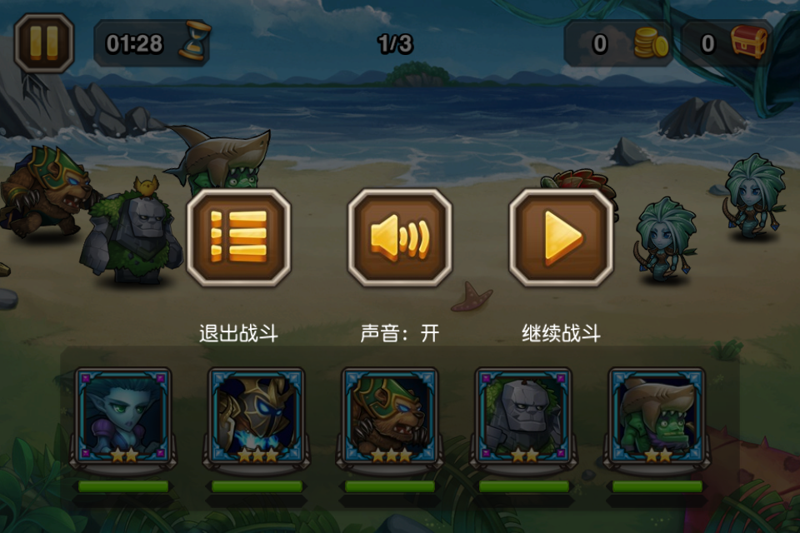
返回目录
 | || | 01:29 |  |  |  |  |  | 1/3 |  |  |  | 金币 |  | 道具 |  | 显示区域

 |  |  |  |  |  |  |  |  |  |  |  |  |  |  |  | 战斗区域

 |  |  |  |  |  |  |  |  |  |  |  |  |  |  |  | 操作区域

 |  |  |  |  |  |  |  |  |  |  |  |  |  |  | 自动 战斗

 | 一.显示区域
 |  | 1 | 粉色区域为暂停Icon,点击过后会产生如下效果:
 |  |  |  | 点击暂停Icon弹出3个功能Icon供玩家选择.
 |  |  |  |  | 功能1:弹出功能Icon.
 |  |  |  |  | 功能2:弹出时增加晃动效果.
 |  |  |  |  | 功能3:整个屏幕蒙灰,功能Icon置于上方.
 |  |  |  |  | 功能4:背景音乐音量降低50%.
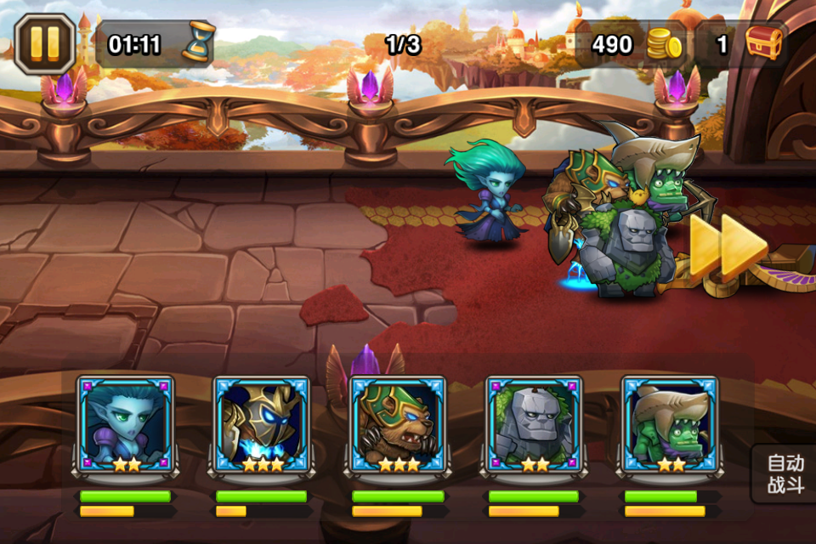
 |  |  |  |  | 功能5:播放暂停音效(就是按钮通用音效)
 |  |  |  |  | 功能6:暂停当前战斗数据及画面(死亡后的单位不会暂停).
 |  |  |  |  | 功能7:点击灰色区域无任何效果.
 |  |  |  |  | 功能8:战斗倒计时暂停.
 |  |  |  |  |  | 退出战斗(点击后)
 |  |  |  |  |  | 功能1:扣除相应体力.
 |  |  |  |  |  | 功能2:返回副本选择页.
 |  |  |  |  |  | 功能3:Icon有按下状态.
 |  |  |  |  |  | 声音(点击后)
 |  |  |  |  |  | 功能1:切换声音开关图片.
 |  |  |  |  |  | 功能2:修改白色字体.
 |  |  |  |  |  | 功能3:暂停背景音乐.
 |  |  |  |  |  | 继续战斗(点击后)
 |  |  |  |  |  | 功能1:恢复背景音乐音量.
 |  |  |  |  |  | 功能2:继续战斗状态.
 |  |  |  |  |  | 功能3:Icon有按下状态.
 |  |  |  |  |  | 功能4:取消蒙灰面板,并增加晃动淡出效果.
 |  | 2 | 黄色区域为进入战斗倒计时.
 |  |  |  | 进入战斗后倒计时功能开启.格式:(分:秒)(十位制)(例:01:30)
 |  |  |  |  | 功能1:人物开始入场时,开始倒计时.
 |  |  |  |  | 功能2:点击暂停Icon则倒计时暂停.
 |  |  |  |  | 功能3:倒计时<=20s时,则该Icon边缘泛红,不断闪烁.(闪烁速度待定)
 |  |  |  |  | 功能4:当本关卡战斗胜利or失败时,计时器暂停.(如<=20s则取消泛红效果)
 |  |  |  |  | 功能5:点击下一波Icon则定时器重新倒计时.
 |  |  |  |  | 功能6:当计时器时间<=0s时,战斗失败.
 |  | 3 | 墨绿色区域为当前关卡计数.
 |  |  |  | 该计数只有在副本战斗中出现.(PVP与远征没有该计数)
 |  |  |  | 该计数配置在副本属性里.
 |  |  |  |  | 功能1:实现计数功能.(为方便拓展,不设固定3波概念)
 |  |  |  |  | 功能2:当玩家进入下一关卡后,显示变化.
 |  | 4 | 红色区域为当前获取金币数量显示位置
 |  |  |  | 每当玩家杀死一只怪,会掉落相应的金钱.
 |  |  |  | 每个副本会将所有掉落的金钱相加,显示一个总和.
 |  | 5 | 浅绿色区域为物品数量显示位置
 |  |  |  | 每当玩家杀死一只怪,会掉落相应的道具奖励.
 |  |  |  |  | 功能1:将所有的道具都封装到一个包裹里.(掉落出包裹)
 |  |  |  |  | 功能2:捡取包裹会显示道具物品Icon并飞入浅绿色区域.(捡取效果:被吸入浅绿色区域,并将总和数字周围泛白闪烁一次.)
 |  |  |  |  | 功能3:显示当前副本掉落所有物品的数量总和.
 | 二.战斗区域 |  |  |  |  |  |  |  |  |  |  |  |  |  |  |  |  | 返回目录
 |  | 1 | 将战斗区域划分出5行.
 |  | L5 |  | L4 |  | L3 | L2 |  | L1 | R1 | R2 |  | R3 |  | R4 |  | R5
 |  | u |  | p |  | k | f |  | a | A | F |  | K |  | P |  | U

 |  | v |  | q |  | l | g |  | b | B | G |  | L |  | Q |  | V

 |  | w |  | r |  | m | h |  | c | C | H |  | M |  | R |  | W

 |  | x |  | s |  | n | i |  | d | D | I |  | N |  | S |  | X

 |  | y |  | t |  | o | j |  | e | E | J |  | O |  | T |  | Y

 |  |  | 1 | 把地图切割成5*5个区域.
 |  |  | 2 | 每个区域只能站立一名英雄,防止叠加.(特殊情况除外,攻击范围够不到.)
 | 三.操作区域
 |  | 1 | 肤色区域显示上阵武将头像.
 |  |  |  | 功能1:在居中位置贴一层透明灰色固定大小框体.
 |  |  |  | 功能2:灰色透明区域内显示已上阵的武将头像.
 |  |  |  | 功能3:如不满5个,则将所有上阵武将头像居中显示.
 |  |  |  | 功能4:显示武将血条.(默认绿色代表当前血量,如不是满血,则用黑色表示.)
 |  |  |  | 功能5:显示武将怒气条.(默认黄色代表怒气值,如不是满怒,则用黑色表示.)
 |  |  |  | 功能6:武将头像区域可以被点击.(点击后满足下列条件则触发释放技能效果.)
 |  |  |  |  | 条件1:武将满怒气
 |  |  |  |  | 条件2:不处于眩晕状态
 |  |  |  |  | 条件3:不处于沉默状态
 |  |  |  |  | 条件4:技能伤害范围内有敌人.
 |  |  |  | 功能7:武将满怒气值,播放满怒气音效.并在武将头像周围增加火焰效果.(如遇以下情况会取消火焰显示效果,重新恢复效果则音效需要再次播放.)
 |  |  |  |  | 条件1:被眩晕.
 |  |  |  |  | 条件2:被沉默.
 |  |  |  |  | 条件3:技能伤害范围内无敌人.
 |  | 2 | 自动战斗Icon
 |  |  |  | 功能1:点击自动战斗Icon会有按下状态显示.
 |  |  |  | 功能2:点击自动战斗Icon播放音效.
 |  |  |  | 功能3:满怒气英雄立即自动释放技能.(在条件允许的情况下)(例如:达到技能伤害范围,或者技能伤害范围内有敌人.)
 |  |  |  |  | 条件1:怒气值已满.
 |  |  |  |  | 条件2:技能伤害范围内有敌人.
 |  |  |  |  |  |  |  |  |  |  |  |  |  |  |  |  |  | 返回目录

显示规则
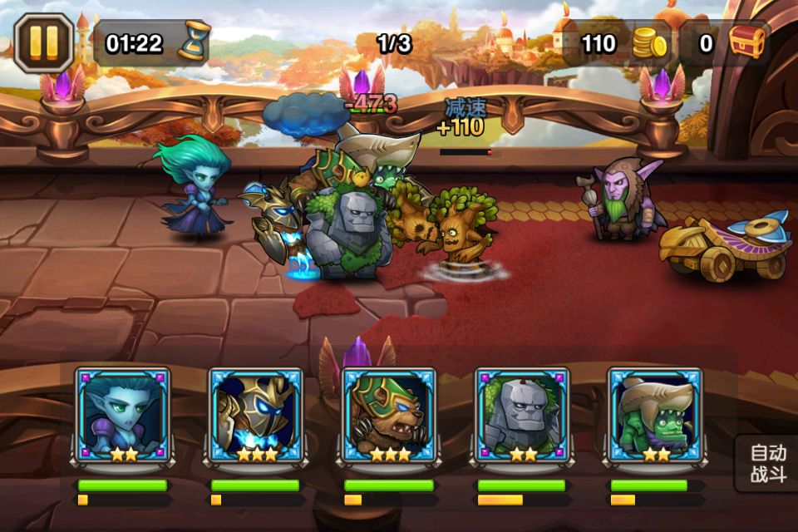
返回目录
 | 一.数字显示颜色
 |  | 1 | 受到普通伤害
 |  | 2 | 受到暴击伤害
 |  | 3 | 未命中自己
 |  | 4 | 造成普通伤害
 |  | 5 | 造成暴击伤害
 |  | 6 | 未命中敌人
 |  | 7 | 魔法免疫
 |  | 8 | 物理免疫
 |  | 9 | 回复血量
 |  | 10 | 暴击回复血量
 |  | 11 | 回复能量
 |  | 12 | 增加金钱
 |  | 13 | 减速
 |  | 14 | 奖励能量
 |  | 15 | 增加攻击
 |  | 16 | 降低攻击
 |  | 17 | 增加护甲
 |  | 18 | 降低护甲
 |  | 19 | 增加攻速
 |  | 20 | 降低攻速
 | 二.血条显示规则
 |  | 1 | 遇到以下情况出现血条(否则隐藏)
 |  |  |  | 1):每当武将发动普通攻击.
 |  |  |  | 2):每当武将使用技能.
 |  |  |  | 3):自身武将头上会显示出当前血条状态,同时被攻击方也显示出当前血条状态.
 |  |  |  | 4):每当武将受到普通攻击.
 |  |  |  | 5):每当武将受到技能伤害.(含未命中)
 |  |  |  | 6):敌人头上会显示出当前血条状态,同时自己也显示出当前血条状态.
 |  | 2 | 血条颜色规则
 |  |  |  | 攻击方 = 绿色+黑色. | 例:
 |  |  |  | 被攻击 = 红色+黑色. |  | JJC被攻击,则血条为红色+黑色.
 |  |  |  | 左边阵容是主动攻击方.
 |  |  |  | 右边阵容是副本怪与JJC被攻击方.
 |  |  |  | 当前血量≠上限血量时,差值用黑色表示.
 |  | 3 | 显示血条时长
 |  |  |  | 功能1:触发出现血条状态后,持续2s后隐藏.
 |  |  |  | 功能2:血条出现&&未隐藏时,此时调用显示血条规则时,会重置2s.(而不是叠加)
 |  | 4 | 血条长宽
 |  |  |  | 150像素=血条长度.
 |  |  |  | 10像素=血条宽度
 | 三.死亡消失规则
 |  | 1 | 单位死亡后播放<死亡动画>
 |  | 2 | <死亡动画>播放完毕后,倒计时5s后渐退.(消失)
 |  | 3 | 暂停功能无法暂停该数据.(无法暂停倒计时5s)

返回目录

